1GD-FR-0020
 |  |  |  |  |  |  | PROCESO DE GESTIÓN DOCUMENTAL |  |  |  |  |  |  |  |  | POLICÍA NACIONAL
Código:1GD-FR-0020
Fecha: 04/07/2018 |  |  |  |  |  |  | DIAGNÓSTICO INTEGRAL PARA LOS ARCHIVOS DE LA POLICÍA NACIONAL
Versión: 0

CIUDAD: Florencia Caquetá |  |  |  |  |  |  |  |  |  | FECHA ELABORACIÓN DEL DIAGNÓSTICO |  |  |  |  |  |  | 1 |  | 12 |  |  | 2021
RESPONSABLE DEL DILIGENCIAMIENTO: IT. HECTOR MAURICIO AGUDELO FRANCO
A. IDENTIFICACIÓN
CÓDIGO Y NOMBRE DE LA UNIDAD: 3823 - DEPARTAMENTO DE POLICIA CAQUETA
FECHA DE CREACIÓN DE LA UNIDAD: 27 DE ABRIL DE 1980 |  |  |  |  |  |  |  |  |  | ACTO ADMINISTRATIVO DE CREACIÓN DE LA UNIDAD: Resolución 2600 17 de abril de 1980
DIRECCIÓN DE LA UNIDAD: CALLE 11 A 11 - 40 - Barrio JUAN XXIII - Florencia Caquetá |  |  |  |  |  |  |  |  |  | ACTO ADMINISTRATIVO VIGENTE DE LA UNIDAD: Resolución 00671 del 28 de febrero de 2014
CORREO ELECTRÓNICO DE LA UNIDAD: decaq.coman@policia.gov.co |  |  |  |  |  |  |  |  |  | TELÉFONO: 4357589 |  |  |  |  |  |  |  | IP: 015 - 9000
A.1 DIRECTOR, COMANDANTE O JEFE DE LA UNIDAD:
NOMBRE: |  |  | OSCAR ANDRES LAMPREA PINZON
GRADO: |  |  | CORONEL
CARGO: |  |  | COMANDANTE DEPARTAMENTO POLICIA CAQUETA
TIEMPO EN EL CARGO: |  |  |  | 01 AÑOS 10 MESES 22 DIAS
A.2 ADMINISTRACIÓN DEL ARCHIVO
Jefe Grupo de Gestión Documental
NOMBRES Y APELLIDOS: HECTOR MAURICIO AGUDELO FRANCO |  |  |  |  |  |  |  |  |  | CAPACITACIÓN O CURSOS EN GESTIÓN DOCUMENTAL Y ARCHIVÍSTICA
GRADO: INTENDENTE |  |  |  |  |  |  |  |  |  | 1 | ORGANIZACIÓN DE ARCHIVOS - ARCHIVO GENERAL DE LA NACIÓN COLOMBIA
CARGO: JEFE GESTION DOCUMENTAL |  |  |  |  |  |  |  |  |  | 2 | ELABORACION Y ACTUALIZACION DE TABLAS DE RETENCION DOCUMENTAL - ARCHIVO GENERAL DE LA NACIÓN COLOMBIA
TIEMPO EN EL PROCESO DE GESTIÓN DOCUMENTAL
TIEMPO EN LA INSTITUCIÓN
CORREO INSTITUCIONAL:
No. CELULAR:
No IP DE LA OFICINA Y/O GRUPO - 0
CONDICIÓN MÉDICO LABORAL:
Funciones del Jefe Grupo de Gestión Documental
1 | Supervisar el trámite en las ventanillas únicas de la documentación oficial a través de mecanismos para que se garantice el manejo expedito y controlado de la correspondencia.
2 | Verificar el cumplimiento a los lineamientos del proceso de gestión documental, respecto al control de registros para que se ejecuten las directrices y regulaciones de los entes competentes.
3 | Supervisar la ejecución del procedimiento archivo central con el fin de garantizar la disponibilidad e integridad de los activos de información para la consulta.
4 | Proyectar las modificaciones o actualizaciones de las tablas de retención documental cuando se requiera, para el trámite respectivo ante el comité de archivo de la unidad.
5
6
7
Responsable Archivo Central
NOMBRES Y APELLIDOS: NO APLICA - NO HAY FUNCIONARIO(A) CON EL CARGO |  |  |  |  |  |  |  |  |  | CAPACITACIÓN O CURSOS EN GESTIÓN DOCUMENTAL Y ARCHIVÍSTICA
GRADO: N/A |  |  |  |  |  |  |  |  |  | 0 | NO APLICA - NO HAY FUNCIONARIO(A) CON EL CARGO
CARGO: N/A
TIEMPO EN EL PROCESO DE GESTIÓN DOCUMENTAL N/A
TIEMPO EN LA INSTITUCIÓN N/A
CORREO INSTITUCIONAL: N/A
No. CELULAR N/A
No IP DE LA OFICINA Y/O GRUPO N/A
CONDICIÓN MÉDICO LABORAL: N/A
Funciones del Responsable Archivo Central
1 | Revisar los parámetros establecidos en Gestión Documental con el fin de garantizar los nivles de seguridad y confidencialidad de la información.
2 | Llevar el control de la entrada y salida de documentos que se encuentren bajo su rsponsabilidad siguiendo los procedimientos establecidos con el fin de prevenir la predida de información.
3 | Revisar los concepos técnicos sobre gestion documental emitidos por el Grupo con el fin de que cumplan con las directirces de la Institucion y Estatal.
4
5
6
7
TALENTO HUMANO
GRADO | APELLIDOS Y NOMBRES |  |  |  |  | CÉDULA | CARGO ACTUAL | No. De Celular | TIEMPO DE SERVICIO EN LA UNIDAD |  |  | TIEMPO EN EL PROCESO DE GESTIÓN DOCUMENTAL |  |  | NIVEL ACADÉMICO |  |  |  |  | CONDICIÓN MÉDICO LABORAL
 |  |  |  |  |  |  |  |  | Años | Meses | Días | Años | Meses | Días
IT | AGUDELO FRANCO HECTOR MAURICIO |  |  |  |  |  | Jefe Grupo Gestión Documental |  |  |  |  |  |  |  | Técnico
PT | MURILLO LONDOÑO LUIS GUILLERMO |  |  |  |  |  | Radicador |  |  |  |  |  |  |  | Técnico
PT | FERNANDEZ VILLALOBOS WAGNER ALONSO |  |  |  |  |  | Auxiliar de Archivo |  |  |  |  |  |  |  | Técnico
PT | GOMEZ CORREA MIGUEL ANGEL |  |  |  |  |  | Estafeta |  |  |  |  |  |  |  | Técnico
ADS10 | CARDENAS POVEDA MARIA EUGENIA |  |  |  |  |  | Auxiliar de Servicios |  |  |  |  |  |  |  | Bachiller academico

4
NIVEL DE LA UNIDAD |  |  |  |  |  | Asesor |  | Control |  | Operativo |  |  |  | Administrativo |  |  |  |  | Docente
 |  |  |  |  |  |  |  |  |  | X
JURISDICCIÓN |  |  |  |  |  | Dirección |  |  | Oficina Asesora |  |  | Región |  | Metropolitana |  | Departamento |  |  | Escuela de Policía |  |  |  | Centro de Instrucción
 |  |  |  |  |  |  |  |  |  |  |  |  |  |  |  | X
MISIÓN DE LA UNIDAD |  |  |  |  |  | La mision del Departamento de Policía Caquetá, está encaminada con la satifaccion de las necesidades de seguridad y tranquilidad pública, mediante un efectivo servicio fudnamentado en la prevención, investigacion y contro de delitos y contravenciones, coadyudando a garantizar las condiciones necesarias para que los habitantes dentro de lajursidccion de las unidades , pùedan ejercer sus derechos y libertades públicas (Resoluicón No. 01534 28/05/2009)
SISTEMA DE ARCHIVO |  |  |  |  |  | Centralizado |  |  |  |  |  |  | Descentralizado
 |  |  |  |  |  | X
CLASES DE ARCHIVOS |  |  |  |  |  | Archivo de Gestión |  | Archivo de Central |  | Archivo Intermedio |  |  | Archivo Histórico |  |  | Número de Depósitos
 |  |  |  |  |  | X |  | X |  |  |  |  |  |  |  | 2
NUMERO DE DEPENDENCIAS |  |  |  |  |  | Operativas |  |  |  |  |  |  |  | Administrativas
 |  |  |  |  |  | 18 |  |  |  |  |  |  |  | 26
SERVICIOS QUE PRESTA |  |  |  |  |  | EL GRUPO DE GESTIÓN DOCUMENTAL - ARCHIVO CENTRAL PRESTA LOS SIGUIENTES SERVICIOS
 |  |  |  |  |  | 1 | Asesorías y Acompañamientos |  |  |  |  | Periodicidad |  | Mensual | Cantidad |  | 9 | Origen |  | Interno
 |  |  |  |  |  | 2 | Respuesta Derechos de Petición |  |  |  |  |  |  | Semanal |  |  | 10 |  |  | Interno
 |  |  |  |  |  | 3 | Prestamos y Consultas de Documentos |  |  |  |  |  |  | Semanal |  |  | 2 |  |  | Interno
 |  |  |  |  |  | 4 | Transferencias Documentales |  |  |  |  |  |  | Mensual |  |  | 4 |  |  | Interno
 |  |  |  |  |  | 5 | Inspecciones Judiciales |  |  |  |  |  |  | Semestral |  |  | 0 |  |  | Interno
 |  |  |  |  |  | 6 | Requerimientos / Solicitudes |  |  |  |  |  |  | Semanal |  |  | 12 |  |  | Interno

 |  |  |  |  |  | PROCESOS TÉCNICOS DE REPROGRAFÍA DESARROLLADOS
 |  |  |  |  |  | DIGITALIZACIÓN | Unidad de Conservación | Periodicidad | Cantidad | MICROFILMACIÓN |  |  | Soporte |  |  |  | Periodicidad |  |  | Cantidad
 |  |  |  |  |  |  | No Aplica | No Aplica | 0 |  |  |  | No Aplica |  |  |  | No Aplica |  |  | 0
 |  |  |  |  |  |  | Almacenamiento y Administración
 |  |  |  |  |  |  | No Aplica
A.4 PRESUPUESTO ANUAL DEL ARCHIVO
PROPIO: ________________________________________________________ |  |  |  |  |  |  | ASIGNADO POR LA DEPENDENCIA: ___________________________________ |  |  |  | SEGÚN NECESIDADES:___$2.000.000,oo___________________________________________________ |  |  |  |  |  |  | OTRO: _8.000.000 PARA MENSAJERÍA Y PAQUETERÍA TODAS LAS UNIDADES DPTAL Y NACIONAL
...
B1. DATOS GENERALES Y UBICACIÓN DEL DEPÓSITO DE ARCHIVO
Accesorio |  |  |  |  |  |  |  | Cantidad | Accesorio |  |  |  |  | Cantidad | Accesorio |  |  |  |  |  |  | Cantidad
Cuenta con extintores CO2 (cuantos): |  |  |  |  |  |  |  | 2 | Termohigrómetros |  |  |  |  | 2 | Puestos de Trabajo |  |  |  |  |  |  | 5
Cuenta con extintores Multipropósito(cuantos): |  |  |  |  |  |  |  | 3 | Equipos de Computo |  |  |  |  | 4 | Teléfonos |  |  |  |  |  |  | 0
Cuenta con extractores de aire (cuantos): |  |  |  |  |  |  |  | 2 | Escáneres |  |  |  |  | 3 | Unidades de Conservación (Cajas) |  |  |  |  |  |  | 70
Cuenta con sensores de movimiento: |  |  |  |  |  |  |  | 0 | Impresoras |  |  |  |  | 2 | Unidades de Conservación (Carpetas) |  |  |  |  |  |  | 70
Deshumidificadores |  |  |  |  |  |  |  | 1 | Fotocopiadoras |  |  |  |  | 0 | Equipos de Microfilmación |  |  |  |  |  |  | 0
Otros, cuales?
EVIDENCIA FOTOGRÁFICA
SE DEBERÁ ANEXAR FOTOGRAFÍAS QUE DEN CUENTA DE LAS CONDICIONES TÉCNICAS MÍNIMAS QUE PRESENTA LA ESTRUCTURA DEL ARCHIVO, EQUIPAMIENTO Y MOBILIARIO, ESTANTERÍA, SEÑALÉTICA Y SEGURIDAD, LAS ÁREAS COLINDANTES Y EL ESTADO DE LA INFORMACIÓN ADMINISTRADA POR LA UNIDAD
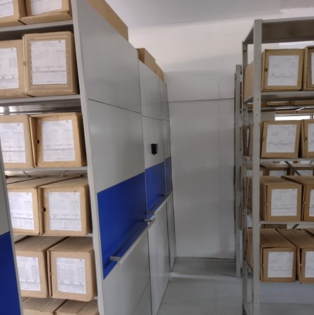
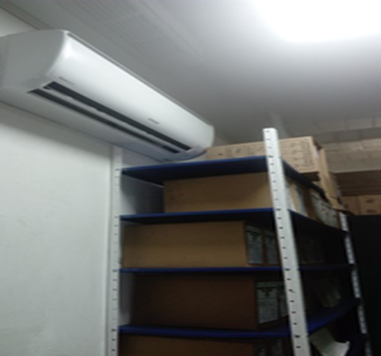
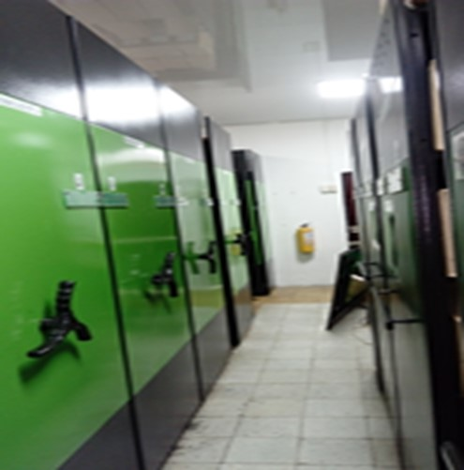
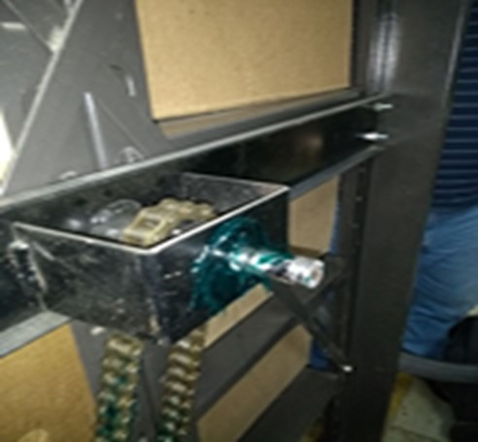
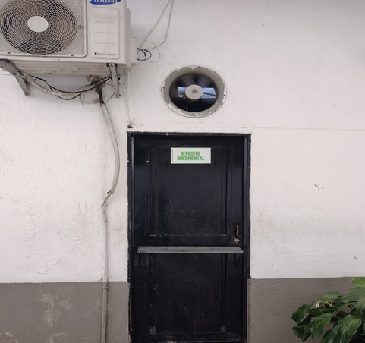
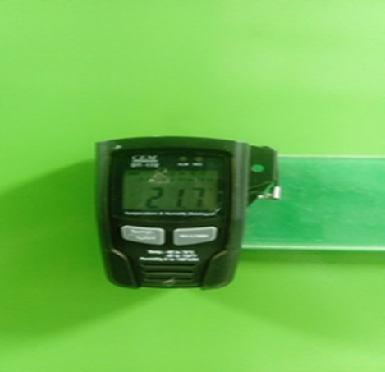
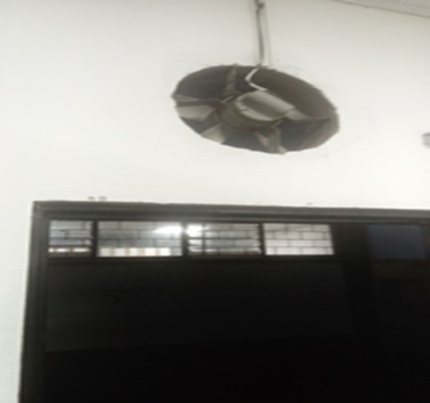

 | ARCHIVADOR RODANTE DEPOSITO 1 |  |  |  | MANTENIMIENTO SISTEMA ARCHIVO RODANTE BODEGA 1 |  |  |  | ENTRADA A BODEGA NUMERO 1 |  |  | TERMOHIGROMETRO |  |  | EXTRACTOR BODEGA NUMERO 1 |  | BODEGA NUMERO 2 |  |  |  |  | AIRE ACONDICIONADO BODEGA No.1 - SIN FUNCIONAR

 | ESTADO ARCHIVADOR RODANTE DEPOSITO No. I |  |  |  | DEPOSITO No. I - ORGANIZACIÓN AL 100% DE LOS FONDOS DOCUMENTALES 2005 Y 2006 |  |  |  | INGRESO A OFICINA GUGED |  |  | OFICINA GUGED |  | SEÑALIZACION EN BODEGANo. 2 REUBICADA |  |  | ASPIRADORA |  |  |  |  | DESHUMIFICADOR BODEGA NUMERO 1
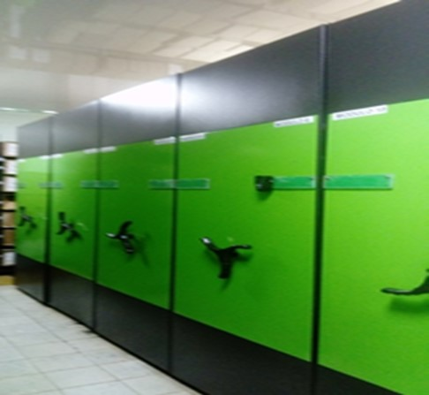
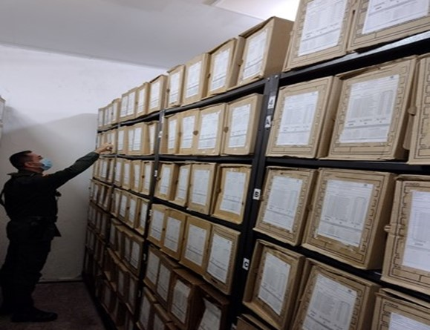
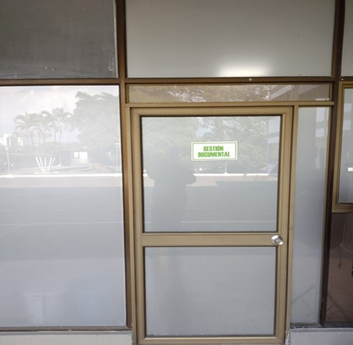
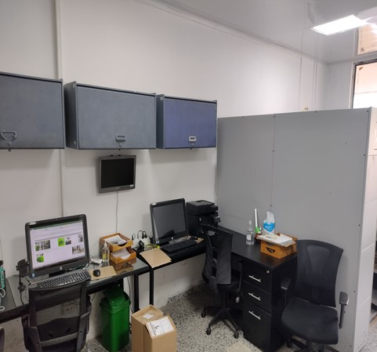
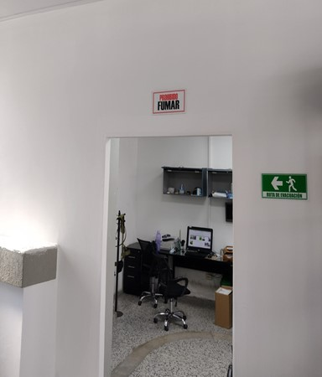
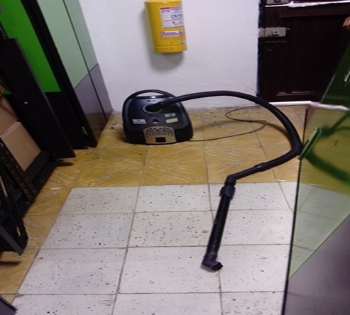
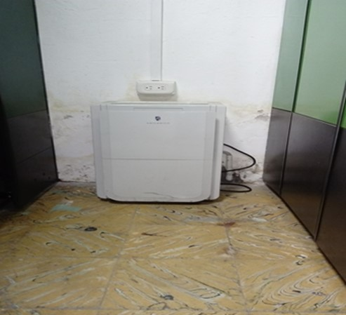

C. CARACTERÍSTICAS DE LA DOCUMENTACIÓN
IDENTIFICACIÓN DEL FONDO ACUMULDADO O DOCUMENTAL
UNIDAD POLICIAL |  |  |  |  |  |  | DEPARTAMENTO DE POLICIA CAQUETA |  |  |  | DEPENDENCIA PRODUCTORA:
ACERVO DOCUMENTAL
Fechas Extremas Acervo Documental |  |  |  |  |  | Cantidades de Unidades de Conservación Cajas |  | Cantidad Soporte Documental
Fecha Inicial |  | 1 | 1 | 1985 |  | 1 |  | Archivo de Gestión | Papel (carpetas) | Análogo | Digital | Planos | Libros | Videos | Fotografías |  | Cintas |  | Microfilmes |  | Magnéticos y ópticos |  | Pergaminos
fecha final |  | 20 | 11 | 2006 |  |  |  |  | 4 | 0 | 0 | 0 | 0 | 0 | 70 |  | 0 |  | 0 |  | 0 |  | 0
Fecha Inicial |  | 24 | 10 | 1980 |  | 250 |  | Archivo Central | Papel (carpetas) | Análogo | Digital | Planos | Libros | Videos | Fotografías |  | Cintas |  | Microfilmes |  | Magnéticos y ópticos |  | Pergaminos
fecha final |  | 31 | 12 | 2004 |  |  |  |  | 120 | 0 | 0 | 0 | 2928 | 0 | 0 |  | 0 |  | 0 |  | 0 |  | 0
...
VERIFICACIÓN DEL ESTADO DE LA DOCUMENTACIÓN
1993 |  | Archivo Central |  |  | X |  | Se desconocen las causas de la incineracion | X |  | Actas s/n 23/03/2001 - 29/11/2001 - Acta 001 04/01/2002 - Acta s/n 21/803/2002 | X | X |  |  | X |  | X
1994 |  | Archivo Central |  |  | X |  | Se desconocen las causas de la incineracion | X |  | Actas s/n 23/03/2001 - 29/11/2001 - Acta 001 04/01/2002 - Acta s/n 21/803/2002 | X | X |  |  | X |  | X
1995 |  | Archivo Central |  |  | X |  | Se desconocen las causas de la incineracion | X |  | Actas s/n 23/03/2001 - 29/11/2001 - Acta 001 04/01/2002 - Acta s/n 21/803/2002 | X | X |  |  | X |  | X
1996 |  | Archivo Central |  |  | X |  | Se desconocen las causas de la incineracion | X |  | Actas s/n 23/03/2001 - 29/11/2001 - Acta 001 04/01/2002 - Acta s/n 21/803/2002 | X | X |  |  | X |  | X
1997 |  | Archivo Central |  |  | X |  | Se desconocen las causas de la incineracion | X |  | Actas s/n 23/03/2001 - 29/11/2001 - Acta 001 04/01/2002 - Acta s/n 21/803/2002 | X | X |  |  | X |  | X
1998 |  | Archivo Central |  |  | X |  | Se desconocen las causas de la incineracion | X |  | Actas s/n 23/03/2001 - 29/11/2001 - Acta 001 04/01/2002 - Acta s/n 21/803/2002 | X | X |  |  | X |  | X
EVIDENCIA FOTOGRÁFICA
SE DEBERÁ ANEXAR FOTOGRAFÍAS QUE DEN CUANTA DE LA ELIMINACIÓN DOCUMENTAL REALIZADA

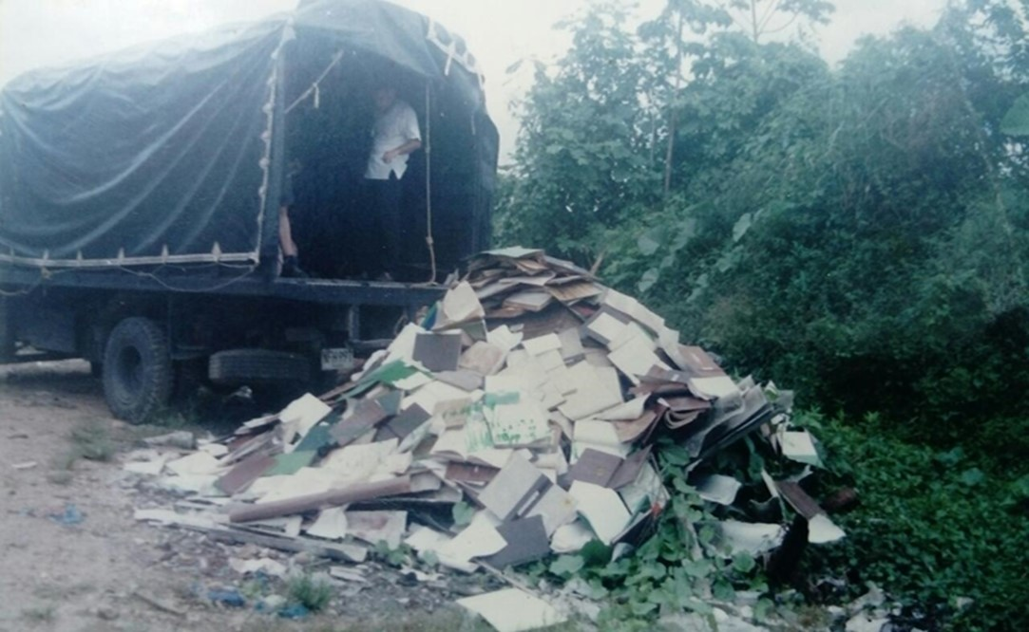
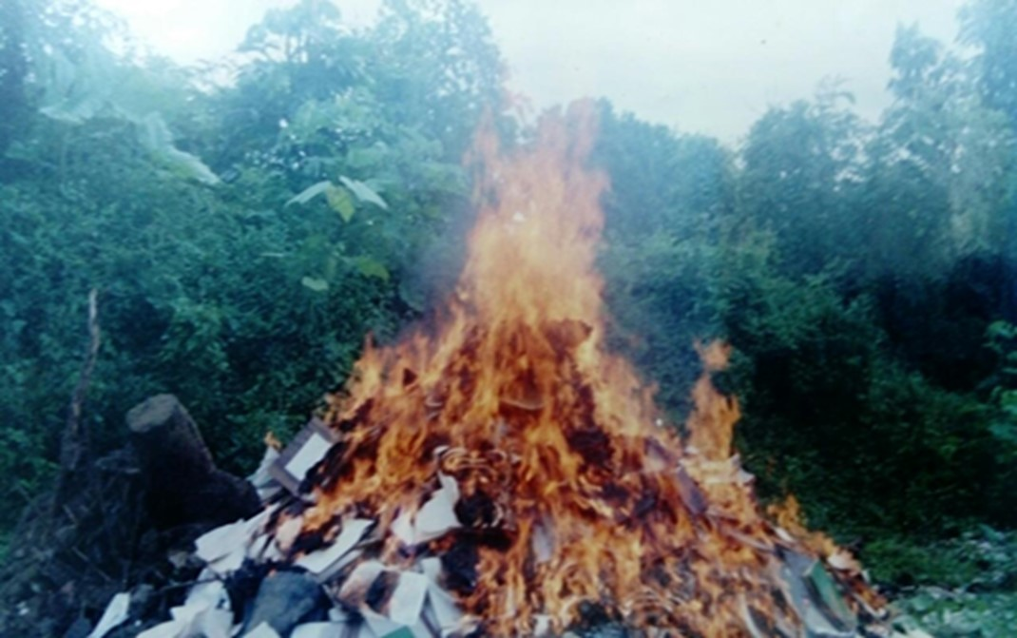

 |  |  |  |  |  |  |  |  |  | DESTRUCCION DE DOCUMENTOS POR INCINERACIÓN

PÉRDIDA DE INFORMACIÓN
Vigencia |  | Clase de Archivo |  |  | Se ha presentado pérdida de información |  |  |  |  |  |  |  |  |  |  | Se dejo precedente de la pérdida (Informe de Novedades, inventarios, actas de comité, etc.) |  |  |  |  | Especifique la cantidad de información pérdida en la unidad, en metros lineales (correspondiente a 4 cajas por metro lineal)
 |  | Elija la opción correspondiente, de acuerdo al archivo que se encuentre administrando |  |  | SI | NO | Causa
 |  |  |  |  |  |  |  |  |  |  |  |  |  |  |  | SI | NO | Número y fecha del soporte generado
1987 |  | Archivo de Gestión |  |  | X |  | Toma guierillera a la Estación de Policía Curillo 09/12/1999, acervo documental (libros de minutas y carpetas) archivo de gestion totalmente incinerado |  |  |  |  |  |  |  |  |  | X | Reporte Libro Histórico DECAQ |  |  | 1 metro lineal
1988 |  | Archivo de Gestión |  |  | X |  | Toma guierillera a la Estación de Policía Curillo 09/12/1999, acervo documental (libros de minutas y carpetas) archivo de gestion totalmente incinerado |  |  |  |  |  |  |  |  |  | X | Reporte Libro Histórico DECAQ |  |  | 1 metro lineal
1989 |  | Archivo de Gestión |  |  | X |  | Toma guierillera a la Estación de Policía Curillo 09/12/1999, acervo documental (libros de minutas y carpetas) archivo de gestion totalmente incinerado |  |  |  |  |  |  |  |  |  | X | Reporte Libro Histórico DECAQ |  |  | 1 metro lineal
1990 |  | Archivo de Gestión |  |  | X |  | Toma guierillera a la Estación de Policía Curillo 09/12/1999, acervo documental (libros de minutas y carpetas) archivo de gestion totalmente incinerado |  |  |  |  |  |  |  |  |  | X | Reporte Libro Histórico DECAQ |  |  | 1 metro lineal
...
B. Inspección y mantenimiento de sistemas de almacenamiento e instalaciones físicas |  |  |  |  |  |  | Archivo Central |  |  | Verificación Estructura física del Archivo Central Comando Departamento Caquetá |  |  | Diligencamiento formato 1GD-FR-0012 |  |  | Trimestral |  |  |  |  | Se logró la reubicación de la bodega No. 2 del archivo central, mediante comunicado S-2021-017443-DECAQ. Es necesario, adquirir un sistema de archivo rodante para la bodega No.2 que fue reubicada; para albergar las transferencias primarias y/o su natrual incremento, proyectadas de 10 a 15 años, las medidas solictadas para el recinto del mueble son ancho: 3 metros, alto: 2 metros, largo 12 metros.
C. Saneamiento ambiental: desinfección, desratización y desinsectación |  |  |  |  |  |  | Archivo Central |  |  | Aseo en seco de estanteria metálica, unidades de conservación (empleo de paño seco y aspiradora), aplicación de cloro en pisos internos y exteros al archivo central, aplicacin de creolina para evitar el ingreso de insectos y roedores, fumigación |  |  | Diligenciamiento Formato 1GD-FR-0012 e informe de actividades S-2021-026056-DECAQ |  |  | Aseo instalaciones semanal - Fumigacion trimestral |  |  |  |  | No Aplica
D. Monitoreo y control de condiciones ambientales |  |  |  |  |  |  | Archivo Central |  |  | Monitoreo de Temperatura y Humedad Relativa (Depósito 1 - uso termohigrometro - registro formato), uso de deshumificador, Aire Acondicionado y Estractores. |  |  | Diligencamiento Formato 1GD-FR-0015 |  |  | Diaria |  |  |  |  | En el Depósito número uno, la temperatura y humedad relativa no cumple con los margenes o niveles normales establecidos, debido que este recinto el sistema de aire se encuentra fuera de servicio; se solictó para el plan de necesidades años 2022 la aquisición de estos equipos.
E. Almacenamiento y re-almacenamiento |  |  |  |  |  |  | Archivo Central |  |  | Transferencias Primarias (ubicación de las unidades de conservacion en la estantería) |  |  | Formato Unico de Inventario Documental FUID actualizado, debidamente diligenciado |  |  | Mensual |  |  |  |  | No Aplica
F. Prevención de emergencias y atención de desastres. |  |  |  |  |  |  | Archivo Central |  |  | Actividad preventiva (simulacro contra incendios) reunión del personal para orientar las actividades preventivas en caso de emergencia. |  |  | Informe actividad simulacro, acta No. 067 donde se tratan temas en la atención a emergencias y gestion adecuada de los documentos |  |  | Anual |  |  |  |  | El simulacro de conato de incendio se desarrolla bajo la supervision y apoyo del cuerpo de los bomberos voluntarios de la ciudad de Florencia y brigadistas nombrados por el comando del departamento.
PLAN DE CONSERVACIÓN PREVENTIVA
Programa |  |  |  |  |  |  | Clase de Archivo |  |  | Actividad |  |  | Evidencia |  |  | periodicidad |  |  |  |  | Observaciones
A. Preservación digitla a largo plazo |  |  |  |  |  |  | Archivo Central |  |  | No Aplica |  |  | No Aplica |  |  | No Aplica |  |  | No Aplica |  |  | No Aplica
EVIDENCIA FOTOGRÁFICA
SE DEBERÁ ANEXAR FOTOGRAFÍAS QUE DEN CUANTA DE LAS CONDICIONES DE ORGANIZACIÓN, ADMINISTRACIÓN, CUSTODIA Y CONSERVACIÓN DE LOS ACERVOS DOCUMENTALES
Plan de conservación de preventiva
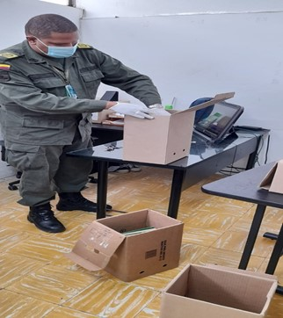
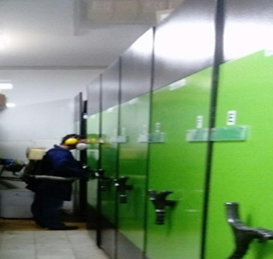
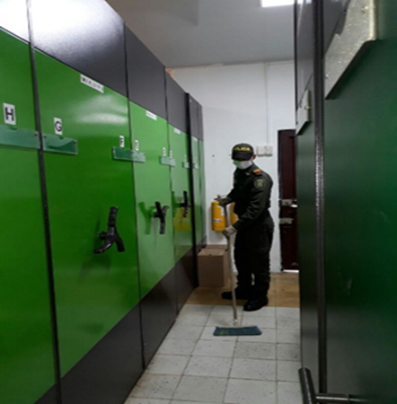
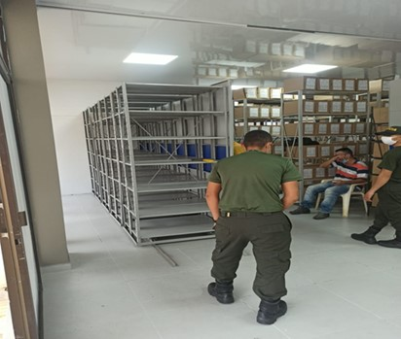
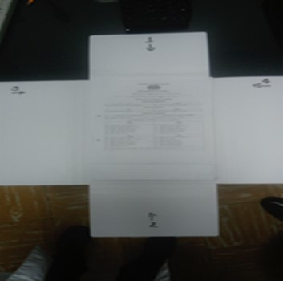
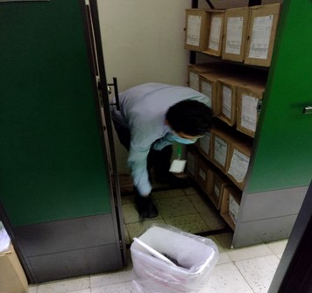
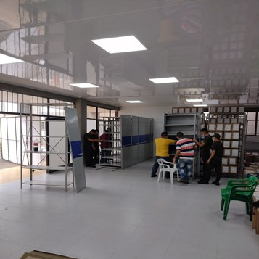
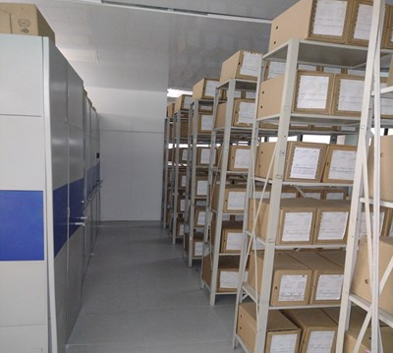

Fecha de Elaboración |  |  |  | 1 | 12 | 2021 |  | Fecha de Elaboración |  | 1 | 12 | 2021 |  |  |  | VISTO BUENO JEFE DE LA UNIDAD
Diagnostico Elaborado por: |  |  |  | Patrullero. WAGNER ALONSO FERNANDEZ VILLALOBOS |  |  |  | Jefe Grupo de Gestión Documental |  | Intendente. | HECTOR MAURICIO AGUDELO FRANCO |  |  |  |  | Comandante de Unidad |  |  | Coronel. OSCAR ANDRES LAMPREA PINZON
 |  |  |  | Grado Nombres y Apellidos |  |  |  |  |  | Grado Nombres y Apellidos |  |  |  |  |  |  | Grado Nombres y Apellidos

Firma |  |  |  |  |  |  |  | Firma |  |  |  |  |  |  |  |  | Firma

